상품제안서
리츠 로이로이 소가죽 각티슈케이스 스몰 | 상품코드: F23129

 |  |  |  |  |  |  | 02-412-0044 | www.easy1.co.kr
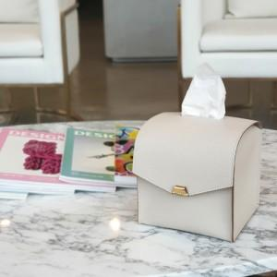

【상세/제작정보】

【인쇄/포장옵션】 | 불박 / 포장불가능

【공급단가】 | 수량 | 100~ | 300~ | 500~ | 1,000~ | 3,000~
*VAT별도 | 단가 | 30,240원 | 29,120원 | 28,000원 | 26,880원 | 26,200원

【상품 URL】 | https://dev.easy1.co.kr:443/src/goods_detail.php?gdno=23129

